1
max
БП | Базисний план | x1 | x2 | s1 | s2 | s3 | Рішення
s1 | 20 | 5 | -2 | 1 | 0 | 0 | -10
s2 | -10 | -1 | -2 | 0 | 1 | 0 | 5
s3 | 80 | -7 | 10 | 0 | 0 | 1 | 8
z | 0 | 4 | -3 | 0 | 0 | 0

БП | Базисний план | x1 | x2 | s1 | s2 | s3 | Рішення
s1 | 30 | 6 | 0 | 1 | -1 | 0 | 5
x2 | 5 | 0.5 | 1 | 0 | -0.5 | 0 | 10
s3 | 30 | -12 | 0 | 0 | 5 | 1 | -2.5 |  | min : F(x1; x2) = F(0; 8) = 0 - 24 = -24 | max : F(x1; x2) = F(5; 2,5) = 20 - 7,5 = 12,5
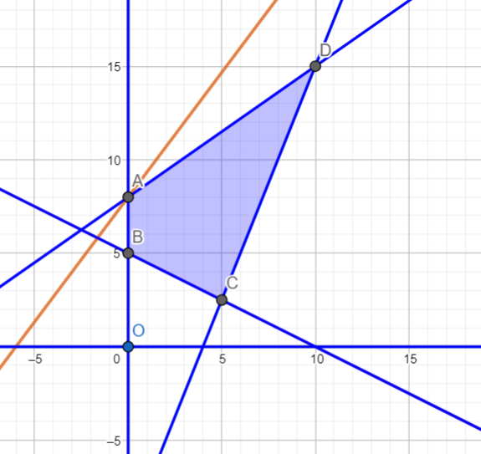
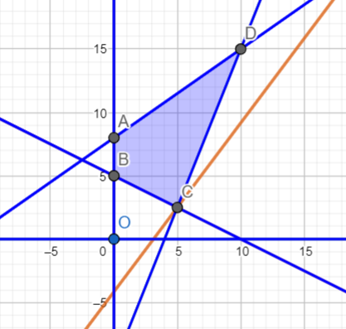
Δ‎ | -15 | -5.5 | 0 | 0 | 1.5 | 0 |  | -1

БП | Базисний план | x1 | x2 | s1 | s2 | s3 | Рішення
s1 | 5 | 1 | 0 | 0.16666666667 | -0.16666666667 | 0
x2 | 2.5 | 0 | 1 | -0.083333333333 | -0.41666666667 | 0
s3 | 90 | 0 | 0 | 2 | 3 | 1
Δ‎ | 12.5 | 0 | 0 | 0.91666666667 | 0.58333333333 | 0

Поточний план x: [5, 2.5, 0, 0, 90]
Цільова функція F: 4 · 5 + -3 · 2.5 + 0 · 0 + 0 · 0 + 0 · 90 = 12.5
Перевіряємо план оптимальність: негативні дельти відсутні, отже план оптимальний.

min
БП | Базисний план | x1 | x2 | s1 | s2 | s3 | Рішення
s1 | 20 | 5 | -2 | 1 | 0 | 0 | -10
s2 | -10 | -1 | -2 | 0 | 1 | 0 | 5
s3 | 80 | -7 | 10 | 0 | 0 | 1 | 8
z | 0 | 4 | -3 | 0 | 0 | 0

БП | Базисний план | x1 | x2 | s1 | s2 | s3 | Рішення
s1 | 30 | 6 | 0 | 1 | -1 | 0 | 5
x2 | 5 | 0.5 | 1 | 0 | -0.5 | 0 | 10
s3 | 30 | -12 | 0 | 0 | 5 | 1 | -2.5
Δ‎ | -15 | -5.5 | 0 | 0 | 1.5 | 0 |  | -1

БП | Базисний план | x1 | x2 | s1 | s2 | s3 | Рішення
s1 | 36 | 3.6 | 0 | 1 | 0 | 0.2
x2 | 8 | -0.7 | 1 | 0 | 0 | 0.1
s2 | 6 | -2.4 | 0 | 0 | 1 | 0.2
Δ‎ | -24 | -1.9 | 0 | 0 | 0 | -0.3

Поточний план x: [ 0, 8, 36, 6, 0 ]
Цільова функція F: 4·0 + -3·8 + 0·36 + 0·6 + 0·0 = -24
Перевіряємо план оптимальність: позитивні дельти відсутні, отже план оптимальний.

2
max
БП | Базисний план | x1 | x2 | s1 | s2 | s3 | s4
s1 | -6 | -2 | 1 | 1 | 0 | 0 | 0
s2 | -5 | -1 | -2 | 0 | 1 | 0 | 0
s3 | -8 | -4 | -1 | 0 | 0 | 1 | 0
s4 | -6 | 1 | -2 | 0 | 0 | 0 | 1
z | 0 | 2 | 5 | 0 | 0 | 0 | 0

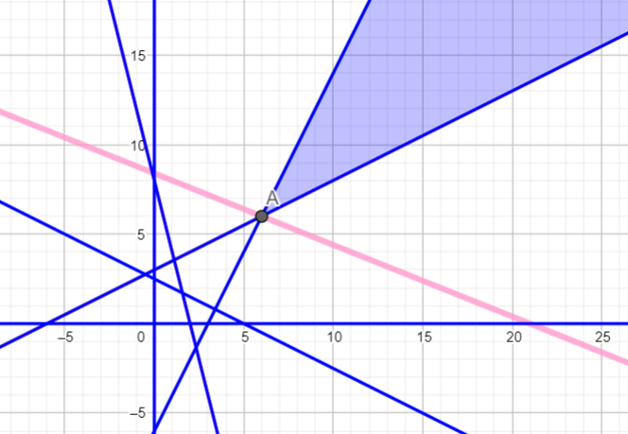
БП | Базисний план | x1 | x2 | s1 | s2 | s3 | s4
s1 | -2 | 0 | 1.5 | 1 | 0 | -0.5 | 0 | min: F(x1; x2) = F(6; 6) = 12 +30 = 42 | max -> ∞
s2 | -3 | 0 | -1.75 | 0 | 1 | -0.25 | 0
x1 | 2 | 1 | 0.25 | 0 | 0 | -0.25 | 0
s4 | -8 | 0 | -2.25 | 0 | 0 | 0.25 | 1
z | 0 | 2 | 5 | 0 | 0 | 0 | 0

БП | Базисний план | x1 | x2 | s1 | s2 | s3 | s4
s1 | -7.3333333333 | 0 | 0 | 1 | 0 | -0.33333333333 | 0.66666666667
s2 | 3.2222222222 | 0 | 0 | 0 | 1 | -0.44444444444 | -0.77777777778
x1 | 1.1111111111 | 1 | 0 | 0 | 0 | -0.22222222222 | 0.11111111111
x2 | 3.5555555556 | 0 | 1 | 0 | 0 | -0.11111111111 | -0.44444444444
z | 0 | 2 | 5 | 0 | 0 | 0 | 0

БП | Базисний план | x1 | x2 | s1 | s2 | s3 | s4
s1 | -7.3333333333 | 0 | 0 | 1 | 0 | -0.33333333333 | 0.66666666667
s2 | 3.2222222222 | 0 | 0 | 0 | 1 | -0.44444444444 | -0.77777777778
x1 | 1.1111111111 | 1 | 0 | 0 | 0 | -0.22222222222 | 0.11111111111
x2 | 3.5555555556 | 0 | 1 | 0 | 0 | -0.11111111111 | -0.44444444444
z | 0 | 2 | 5 | 0 | 0 | 0 | 0

БП | Базисний план | x1 | x2 | s1 | s2 | s3 | s4
s3 | 22 | 0 | 0 | -3 | 0 | 1 | -2
s2 | 13 | 0 | 0 | -1.3333333333 | 1 | 0 | -1.6666666667
x1 | 6 | 1 | 0 | -0.66666666667 | 0 | 0 | -0.33333333333
x2 | 6 | 0 | 1 | -0.33333333333 | 0 | 0 | -0.66666666667
Δ‎ | 42 | 0 | 0 | -3 | 0 | 0 | -4

Функція не обмежена. Оптимального рішення відсутнє.

min
БП | Базисний план | x1 | x2 | s1 | s2 | s3 | s4
s1 | -6 | -2 | 1 | 1 | 0 | 0 | 0
s2 | -5 | -1 | -2 | 0 | 1 | 0 | 0
s3 | -8 | -4 | -1 | 0 | 0 | 1 | 0
s4 | -6 | 1 | -2 | 0 | 0 | 0 | 1
z | 0 | 2 | 5 | 0 | 0 | 0 | 0

БП | Базисний план | x1 | x2 | s1 | s2 | s3 | s4
s1 | -2 | 0 | 1.5 | 1 | 0 | -0.5 | 0
s2 | -3 | 0 | -1.75 | 0 | 1 | -0.25 | 0
x1 | 2 | 1 | 0.25 | 0 | 0 | -0.25 | 0
s4 | -8 | 0 | -2.25 | 0 | 0 | 0.25 | 1
z | 0 | 2 | 5 | 0 | 0 | 0 | 0

БП | Базисний план | x1 | x2 | s1 | s2 | s3 | s4
s1 | -7.3333333333 | 0 | 0 | 1 | 0 | -0.33333333333 | 0.66666666667
s2 | 3.2222222222 | 0 | 0 | 0 | 1 | -0.44444444444 | -0.77777777778
x1 | 1.1111111111 | 1 | 0 | 0 | 0 | -0.22222222222 | 0.11111111111
x2 | 3.5555555556 | 0 | 1 | 0 | 0 | -0.11111111111 | -0.44444444444
z | 0 | 2 | 5 | 0 | 0 | 0 | 0

БП | Базисний план | x1 | x2 | s1 | s2 | s3 | s4
s1 | -7.3333333333 | 0 | 0 | 1 | 0 | -0.33333333333 | 0.66666666667
s2 | 3.2222222222 | 0 | 0 | 0 | 1 | -0.44444444444 | -0.77777777778
x1 | 1.1111111111 | 1 | 0 | 0 | 0 | -0.22222222222 | 0.11111111111
x2 | 3.5555555556 | 0 | 1 | 0 | 0 | -0.11111111111 | -0.44444444444
z | 0 | 2 | 5 | 0 | 0 | 0 | 0

БП | Базисний план | x1 | x2 | s1 | s2 | s3 | s4
s3 | 22 | 0 | 0 | -3 | 0 | 1 | -2
s2 | 13 | 0 | 0 | -1.3333333333 | 1 | 0 | -1.6666666667
x1 | 6 | 1 | 0 | -0.66666666667 | 0 | 0 | -0.33333333333
x2 | 6 | 0 | 1 | -0.33333333333 | 0 | 0 | -0.66666666667
Δ‎ | 42 | 0 | 0 | -3 | 0 | 0 | -4

Поточний план x: [ 6, 6, 0, 0, 0, 0 ]
Цільова функція F: 2·6 + 5·6 + 0·0 + 0·0 + 0·0 + 0·0 = 42
Перевіряємо план оптимальність: позитивні дельти відсутні, отже план оптимальний.

3
max
БП | Базисний план | x1 | x2 | s1 | s2 | s3 | s4
s1 | -10 | 1 | -3 | 1 | 0 | 0 | 0
s2 | 6 | 1 | 1 | 0 | 1 | 0 | 0
s3 | -3 | -1 | -4 | 0 | 0 | 1 | 0
s4 | 2 | -1 | 4 | 0 | 0 | 0 | 1
z | 0 | 1 | 2 | 0 | 0 | 0 | 0

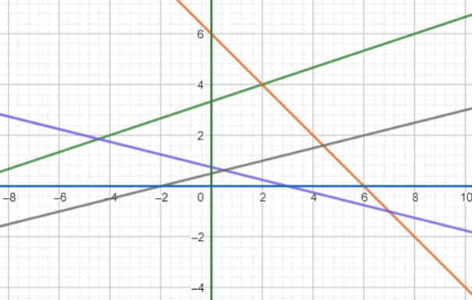
БП | Базисний план | x1 | x2 | s1 | s2 | s3 | s4
x2 | 3.3333333333 | -0.33333333333 | 1 | -0.33333333333 | 0 | 0 | 0
s2 | 2.6666666667 | 1.3333333333 | 0 | 0.33333333333 | 1 | 0 | 0
s3 | 10.333333333 | -2.3333333333 | 0 | -1.3333333333 | 0 | 1 | 0
s4 | -11.333333333 | 0.33333333333 | 0 | 1.3333333333 | 0 | 0 | 1
z | 0 | 1 | 2 | 0 | 0 | 0 | 0

У стовпці "Базисний план" є негативні значення. Максимальне за модулем | Базисний план | max = | -11.33333 | знаходиться у рядку 4. У рядку 4 відсутні негативні значення. Вирішення задачі не існує.

min
БП | Базисний план | x1 | x2 | s1 | s2 | s3 | s4
s1 | -10 | 1 | -3 | 1 | 0 | 0 | 0
s2 | 6 | 1 | 1 | 0 | 1 | 0 | 0
s3 | -3 | -1 | -4 | 0 | 0 | 1 | 0
s4 | 2 | -1 | 4 | 0 | 0 | 0 | 1
z | 0 | 1 | 2 | 0 | 0 | 0 | 0

БП | Базисний план | x1 | x2 | s1 | s2 | s3 | s4
x2 | 3.3333333333 | -0.33333333333 | 1 | -0.33333333333 | 0 | 0 | 0
s2 | 2.6666666667 | 1.3333333333 | 0 | 0.33333333333 | 1 | 0 | 0
s3 | 10.333333333 | -2.3333333333 | 0 | -1.3333333333 | 0 | 1 | 0
s4 | -11.333333333 | 0.33333333333 | 0 | 1.3333333333 | 0 | 0 | 1
z | 0 | 1 | 2 | 0 | 0 | 0 | 0

У стовпці "Базисний план" є негативні значення. Максимальне за модулем | Базисний план | max = | -11.33333 | знаходиться у рядку 4. У рядку 4 відсутні негативні значення. Вирішення задачі не існує.

4
max
БП | Базисний план | x1 | x2 | s1 | s2
s1 | 10 | -3 | 2 | 1 | 0
x2 | 8 | 1 | 2 | 0 | 0
s2 | -5 | -1 | -1 | 0 | 1
z | 0 | 2 | 5 | 0 | 0

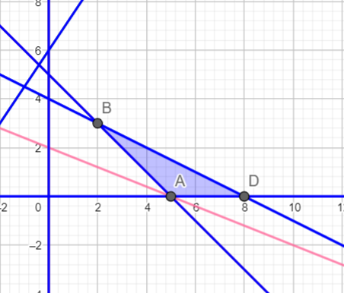
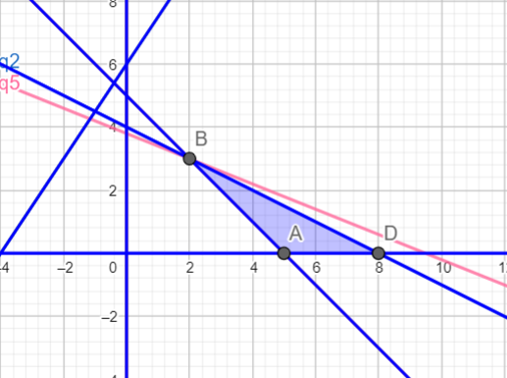
БП | Базисний план | x1 | x2 | s1 | s2 | Q
s1 | 34 | 0 | 8 | 1 | 0 | 4.25 | min : F(x1; x2) = F(8; 0) = 16 - 0 = 16 | max : F(x1; x2) = F(2; 3) = 4 + 15 = 19
x1 | 8 | 1 | 2 | 0 | 0 | 4
x2 | 3 | 0 | 1 | 0 | 1 | 3
Δ‎ | 16 | 0 | -1 | 0 | 0 | -1

БП | Базисний план | x1 | x2 | s1 | s2 | Q
s1 | 10 | 0 | 0 | 1 | -8 | 4.25
x1 | 2 | 1 | 0 | 0 | -2 | 4
x2 | 3 | 0 | 1 | 0 | 1 | 3
Δ‎ | -19 | 0 | 1 | 0 | 0 | -1

Поточний план x: [2, 3, 10, 0]
Цільова функція F: 2·2 + 5·3 + 0·10 + 0·0 = 19
Перевіряємо план оптимальність: негативні дельти відсутні, отже план оптимальний.

min
БП | Базисний план | x1 | x2 | s1 | s2
s1 | 10 | -3 | 2 | 1 | 0
x2 | 8 | 1 | 2 | 0 | 0
s2 | -5 | -1 | -1 | 0 | 1
z | 0 | 2 | 5 | 0 | 0

БП | Базисний план | x1 | x2 | s1 | s2 | Q
s1 | 34 | 0 | 8 | 1 | 0 | 4.25
x1 | 8 | 1 | 2 | 0 | 0 | 4
x2 | 3 | 0 | 1 | 0 | 1 | 3
Δ‎ | 16 | 0 | -1 | 0 | 0 | -1

Поточний план x: [8, 3, 34, 0]
Цільова функція F: 2·8 + 5·3 + 0·34 + 0·0 = 16
Перевіряємо план оптимальність: позитивні дельти відсутні, отже план оптимальний.

5
max
БП | Базисний план | x1 | x2 | s1 | s2 | s3 | s4
s1 | 10 | 1 | 2 | 1 | 0 | 0 | 0
s2 | -6 | -3 | 3 | 0 | 1 | 0 | 0
s3 | 6 | 2 | 3 | 0 | 0 | 1 | 0
s4 | -4 | -3 | -1 | 0 | 0 | 0 | 1
z | 0 | 1 | 6 | 0 | 0 | 0 | 0

БП | Базисний план | x1 | x2 | s1 | s2 | s3 | s4 | Q
s1 | 8 | 0 | 3 | 1 | 0.33333333333 | 0 | 0 | 2.6666666667
x1 | 2 | 1 | -1 | 0 | -0.33333333333 | 0 | 0 | -2 | min : F(x1; x2) = F(2; 0) = 2 - 0 = 2 | max : F(x1; x2) = F(2,4; 0,4) = 2,4 + 2,4 = 4,8
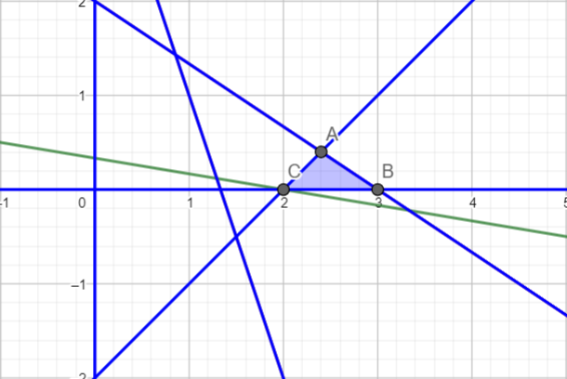
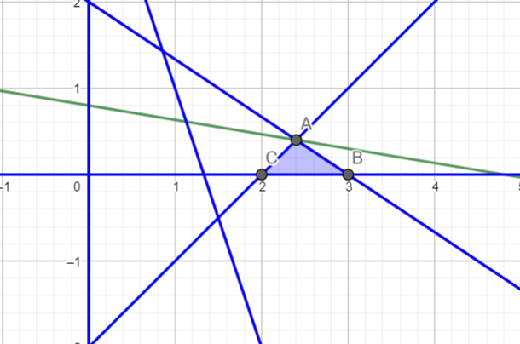
x2 | 2 | 0 | 5 | 0 | 0.66666666667 | 1 | 0 | 0.4
s4 | 2 | 0 | -4 | 0 | -1 | 0 | 1 | -0.5
Δ‎ | 2 | 0 | -7 | 0 | -0.33333333333 | 0 | 0 | -1

БП | Базисний план | x1 | x2 | s1 | s2 | s3 | s4
s1 | 6.8 | 0 | 0 | 1 | -0.066666666667 | -0.6 | 0
x1 | 2.4 | 1 | 0 | 0 | -0.2 | 0.2 | 0
x2 | 0.4 | 0 | 1 | 0 | 0.13333333333 | 0.2 | 0
s4 | 3.6 | 0 | 0 | 0 | -0.46666666667 | 0.8 | 1
Δ‎ | 4.8 | 0 | 0 | 0 | 0.6 | 1.4 | 0

Поточний план x: [2.4, 0.4, 6.8, 0, 0, 3.6]
Цільова функція F: 1·2.4 + 6·0.4 + 0·6.8 + 0·0 + 0·0 + 0·3.6 = 4.8
Перевіряємо план оптимальність: негативні дельти відсутні, отже план оптимальний.

min
БП | Базисний план | x1 | x2 | s1 | s2 | s3 | s4
s1 | 10 | 1 | 2 | 1 | 0 | 0 | 0
s2 | -6 | -3 | 3 | 0 | 1 | 0 | 0
s3 | 6 | 2 | 3 | 0 | 0 | 1 | 0
s4 | -4 | -3 | -1 | 0 | 0 | 0 | 1
z | 0 | 1 | 6 | 0 | 0 | 0 | 0

БП | Базисний план | x1 | x2 | s1 | s2 | s3 | s4 | Q
s1 | 8 | 0 | 3 | 1 | 0.33333333333 | 0 | 0 | 2.6666666667
x1 | 2 | 1 | -1 | 0 | -0.33333333333 | 0 | 0 | -2
s3 | 2 | 0 | 5 | 0 | 0.66666666667 | 1 | 0 | 0.4
s4 | 2 | 0 | -4 | 0 | -1 | 0 | 1 | -0.5
Δ‎ | 2 | 0 | -7 | 0 | -0.33333333333 | 0 | 0 | -1

Поточний план x: [2, 0, 8, 0, 2, 2]
Цільова функція F: 1·2 + 6·0 + 0·8 + 0·0 + 0·2+ 0·2 = 2
Перевіряємо план оптимальність: позитивні дельти відсутні, отже план оптимальний.

6
max
БП | Базисний план | x1 | x2 | s1 | s2 | s3 | s4
s1 | -3 | -1 | 1 | 1 | 0 | 0 | 0
s2 | -2 | -2 | -2 | 0 | 1 | 0 | 0
x1 | -6 | -1 | -1 | 0 | 0 | 1 | 0
s4 | 20 | -2 | 6 | 0 | 0 | 0 | 1
z | 0 | -3 | -2 | 0 | 0 | 0 | 0

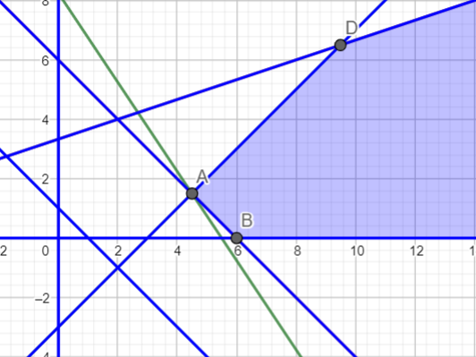
БП | Базисний план | x1 | x2 | s1 | s2 | s3 | s4 | Q
x2 | 3 | 0 | 2 | 1 | 0 | -1 | 0 | 1.5 | max : F(x1; x2) = F(4,5; 1,5) = -13,5 -3 = -16,5 | min:
s2 | 10 | 0 | 0 | 0 | 1 | -2 | 0 | -
x1 | 6 | 1 | 1 | 0 | 0 | -1 | 0 | 6
s4 | 32 | 0 | 8 | 0 | 0 | -2 | 1 | 4
Δ‎ | -18 | 0 | -1 | 0 | 0 | 3 | 0 | -1

БП | Базисний план | x1 | x2 | s1 | s2 | s3 | s4
x2 | 1.5 | 0 | 1 | 0.5 | 0 | -0.5 | 0
s2 | 10 | 0 | 0 | 0 | 1 | -2 | 0
x1 | 4.5 | 1 | 0 | -0.5 | 0 | -0.5 | 0
s4 | 20 | 0 | 0 | -4 | 0 | 2 | 1
Δ‎ | -16.5 | 0 | 0 | 0.5 | 0 | 2.5 | 0

Поточний план x: [4.5, 1.5, 0, 10, 0, 20]
Цільова функція F: -3·4.5 + -2·1.5 + 0·0 + 0·10 + 0·0 + 0·20 = -16.5
Перевіряємо план оптимальність: негативні дельти відсутні, отже план оптимальний.

min
БП | Базисний план | x1 | x2 | s1 | s2 | s3 | s4
s1 | -3 | -1 | 1 | 1 | 0 | 0 | 0
s2 | -2 | -2 | -2 | 0 | 1 | 0 | 0
x1 | -6 | -1 | -1 | 0 | 0 | 1 | 0
s4 | 20 | -2 | 6 | 0 | 0 | 0 | 1
z | 0 | -3 | -2 | 0 | 0 | 0 | 0

БП | Базисний план | x1 | x2 | s1 | s2 | s3 | s4
x2 | 3 | 0 | 2 | 1 | 0 | -1 | 0
s2 | 10 | 0 | 0 | 0 | 1 | -2 | 0
x1 | 6 | 1 | 1 | 0 | 0 | -1 | 0
s4 | 32 | 0 | 8 | 0 | 0 | -2 | 1
Δ‎ | -18 | 0 | -1 | 0 | 0 | 3 | 0 | -1

Всі значення стовбця s3 не позитивні.
Функція не обмежена. Оптимальне рішення відсутнє.

7
max
БП | Базисний план | x1 | x2 | s1 | s2 | s3 | s4
s1 | -8 | 2 | -12 | 1 | 0 | 0 | 0
s2 | 10 | 4 | -2 | 0 | 1 | 0 | 0
s3 | -2 | -3 | 4 | 0 | 0 | 1 | 0
s4 | -8 | -4 | -5 | 0 | 0 | 0 | 1
z | 0 | 1 | 6 | 0 | 0 | 0 | 0

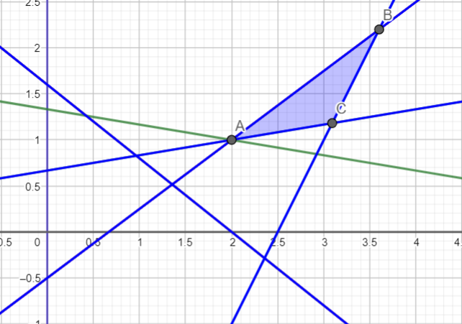

БП | Базисний план | x1 | x2 | s1 | s2 | s3 | s4
x2 | 0.66666666667 | -0.16666666667 | 1 | -0.083333333333 | 0 | 0 | 0 |  | min : F(x1; x2) = F(2; 1) = 2 + 6 = 8 | max : F(x1; x2) = F(3,6; 2,2) = 3,6 + 13,2 = 16,8
s2 | 11.333333333 | 3.6666666667 | 0 | -0.16666666667 | 1 | 0 | 0
x1 | -4.6666666667 | -2.3333333333 | 0 | 0.33333333333 | 0 | 1 | 0
s4 | -4.6666666667 | -4.8333333333 | 0 | -0.41666666667 | 0 | 0 | 1
z | 0 | 1 | 6 | 0 | 0 | 0 | 0

БП | Базисний план | x1 | x2 | s1 | s2 | s3 | s4 | Q
x2 | 1 | 0 | 1 | -0.10714285714 | 0 | -0.071428571429 | 0 | -14
s2 | 4 | 0 | 0 | 0.35714285714 | 1 | 1.5714285714 | 0 | 2.5454545455
x1 | 2 | 1 | 0 | -0.14285714286 | 0 | -0.42857142857 | 0 | -4.6666666667
s4 | 5 | 0 | 0 | -1.1071428571 | 0 | -2.0714285714 | 1 | -2.4137931034
Δ | 8 | 1 | 6 | -0.78571428571 | 0 | -0.85714285714 | 0

БП | Базисний план | x1 | x2 | s1 | s2 | s3 | s4 | Q
x2 | 1.1818181818 | 0 | 1 | -0.090909090909 | 0.045454545455 | 0 | 0 | -13
s1 | 2.5454545455 | 0 | 0 | 0.22727272727 | 0.63636363636 | 1 | 0 | 11.2
x1 | 3.0909090909 | 1 | 0 | -0.045454545455 | 0.27272727273 | 0 | 0 | -68
s4 | 10.272727273 | 0 | 0 | -0.63636363636 | 1.3181818182 | 0 | 1 | -16.142857143
Δ | 10.181818182 | 1 | 6 | -0.59090909091 | 0.54545454545 | 0 | 0

БП | Базисний план | x1 | x2 | s1 | s2 | s3 | s4
x2 | 2.2 | 0 | 1 | 0 | 0.3 | 0.4 | 0
s2 | 0 | 0 | 0 | 0 | 0 | 0 | 0
x1 | 3.6 | 1 | 0 | 0 | 0.4 | 0.2 | 0
s4 | 17.4 | 0 | 0 | 0 | 3.1 | 2.8 | 1
Δ | 16.8 | 1 | 6 | 0 | 2.2 | 2.6 | 0

Поточний план x: [3.6, 2.2, 11.2, 0, 0, 17.4]
Цільова функція F: 1·3.6 + 6·2.2 + 0·11.2 + 0·0 + 0·0 + 0·17.4 = 16.8
Перевіряємо план оптимальність: негативні дельти відсутні, отже план оптимальний.

min
БП | Базисний план | x1 | x2 | s1 | s2 | s3 | s4
s1 | -8 | 2 | -12 | 1 | 0 | 0 | 0
s2 | 10 | 4 | -2 | 0 | 1 | 0 | 0
s3 | -2 | -3 | 4 | 0 | 0 | 1 | 0
s4 | -8 | -4 | -5 | 0 | 0 | 0 | 1
z | 0 | 1 | 6 | 0 | 0 | 0 | 0

БП | Базисний план | x1 | x2 | s1 | s2 | s3 | s4
x2 | 0.66666666667 | -0.16666666667 | 1 | -0.083333333333 | 0 | 0 | 0
s2 | 11.333333333 | 3.6666666667 | 0 | -0.16666666667 | 1 | 0 | 0
x1 | -4.6666666667 | -2.3333333333 | 0 | 0.33333333333 | 0 | 1 | 0
s4 | -4.6666666667 | -4.8333333333 | 0 | -0.41666666667 | 0 | 0 | 1
z | 0 | 1 | 6 | 0 | 0 | 0 | 0

БП | Базисний план | x1 | x2 | s1 | s2 | s3 | s4
x2 | 1 | 0 | 1 | -0.10714285714 | 0 | -0.071428571429 | 0
s2 | 4 | 0 | 0 | 0.35714285714 | 1 | 1.5714285714 | 0
x1 | 2 | 1 | 0 | -0.14285714286 | 0 | -0.42857142857 | 0
s4 | 5 | 0 | 0 | -1.1071428571 | 0 | -2.0714285714 | 1
Δ | 8 | 1 | 6 | -0.78571428571 | 0 | -0.85714285714 | 0

Поточний план x: [2, 1, 0, 4, 0, 5]
Цільова функція F: 1·2 + 6·1 + 0·1 + 0·4 + 0·0+ 0·5 = 8
Перевіряємо план оптимальність: позитивні дельти відсутні, отже план оптимальний.

8
max
БП | Базисний план | x1 | x2 | s1 | s2 | s3 | s4
s1 | -7 | -1 | -2 | 1 | 0 | 0 | 0
s2 | -8 | -2 | -1 | 0 | 1 | 0 | 0
s3 | 6 | -1 | 2 | 0 | 0 | 1 | 0
s4 | -4 | 2 | -8 | 0 | 0 | 0 | 1
z | 0 | -4 | -2 | 0 | 0 | 0 | 0

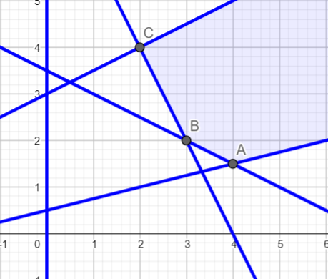
БП | Базисний план | x1 | x2 | s1 | s2 | s3 | s4
s1 | -3 | 0 | -1.5 | 1 | -0.5 | 0 | 0 |  | max : F(x1; x2) = F(3; 2) = -12 -4 = -16 | min:
x1 | 4 | 1 | 0.5 | 0 | -0.5 | 0 | 0
s3 | 10 | 0 | 2.5 | 0 | -0.5 | 1 | 0
s4 | -12 | 0 | -9 | 0 | 1 | 0 | 1
z | 0 | -4 | -2 | 0 | 0 | 0 | 0

БП | Базисний план | x1 | x2 | s1 | s2 | s3 | s4
s2 | -1 | 0 | 0 | 1 | -0.66666666667 | 0 | -0.16666666667
x1 | 3.3333333333 | 1 | 0 | 0 | -0.44444444444 | 0 | 0.055555555556
s3 | 6.6666666667 | 0 | 0 | 0 | -0.22222222222 | 1 | 0.27777777778
x2 | 1.3333333333 | 0 | 1 | 0 | -0.11111111111 | 0 | -0.11111111111
z | 0 | -4 | -2 | 0 | 0 | 0 | 0

БП | Базисний план | x1 | x2 | s1 | s2 | s3 | s4 | Q
s2 | 1.5 | 0 | 0 | -1.5 | 1 | 0 | 0.25 | 6
x1 | 4 | 1 | 0 | -0.66666666667 | 0 | 0 | 0.16666666667 | 24
s3 | 7 | 0 | 0 | -0.33333333333 | 0 | 1 | 0.33333333333 | 21
x2 | 1.5 | 0 | 1 | -0.16666666667 | 0 | 0 | -0.083333333333 | -18
Δ | -19 | 0 | 0 | 3 | 0 | 0 | -0.5

БП | Базисний план | x1 | x2 | s1 | s2 | s3 | s4
s1 | 6 | 0 | 0 | -6 | 4 | 0 | 1
x1 | 3 | 1 | 0 | 0.33333333333 | -0.66666666667 | 0 | 0
s3 | 5 | 0 | 0 | 1.6666666667 | -1.3333333333 | 1 | 0
x2 | 2 | 0 | 1 | -0.66666666667 | 0.33333333333 | 0 | 0
Δ | -16 | 0 | 0 | 0 | 2 | 0 | 0

Поточний план x: [3, 2, 0, 0, 5, 6]
Цільова функція F: -4·3 + -2·2 + 0·0 + 0·0 + 0·5 + 0·6 = -16
Перевіряємо план оптимальність: негативні дельти відсутні, отже план оптимальний.

min
БП | Базисний план | x1 | x2 | s1 | s2 | s3 | s4
s1 | -7 | -1 | -2 | 1 | 0 | 0 | 0
s2 | -8 | -2 | -1 | 0 | 1 | 0 | 0
s3 | 6 | -1 | 2 | 0 | 0 | 1 | 0
s4 | -4 | 2 | -8 | 0 | 0 | 0 | 1
z | 0 | -4 | -2 | 0 | 0 | 0 | 0

БП | Базисний план | x1 | x2 | s1 | s2 | s3 | s4
s1 | -3 | 0 | -1.5 | 1 | -0.5 | 0 | 0
x1 | 4 | 1 | 0.5 | 0 | -0.5 | 0 | 0
s3 | 10 | 0 | 2.5 | 0 | -0.5 | 1 | 0
s4 | -12 | 0 | -9 | 0 | 1 | 0 | 1
z | 0 | -4 | -2 | 0 | 0 | 0 | 0

БП | Базисний план | x1 | x2 | s1 | s2 | s3 | s4
s2 | -1 | 0 | 0 | 1 | -0.66666666667 | 0 | -0.16666666667
x1 | 3.3333333333 | 1 | 0 | 0 | -0.44444444444 | 0 | 0.055555555556
s3 | 6.6666666667 | 0 | 0 | 0 | -0.22222222222 | 1 | 0.27777777778
x2 | 1.3333333333 | 0 | 1 | 0 | -0.11111111111 | 0 | -0.11111111111
z | 0 | -4 | -2 | 0 | 0 | 0 | 0

БП | Базисний план | x1 | x2 | s1 | s2 | s3 | s4
s2 | 1.5 | 0 | 0 | -1.5 | 1 | 0 | 0.25
x1 | 4 | 1 | 0 | -0.66666666667 | 0 | 0 | 0.16666666667
s3 | 7 | 0 | 0 | -0.33333333333 | 0 | 1 | 0.33333333333
x2 | 1.5 | 0 | 1 | -0.16666666667 | 0 | 0 | -0.083333333333
Δ | -19 | 0 | 0 | 3 | 0 | 0 | -0.5

Усі значення стовпця s1 негативні.
Функція не обмежена. Оптимальне рішення відсутнє.

